CHECKLISTAN
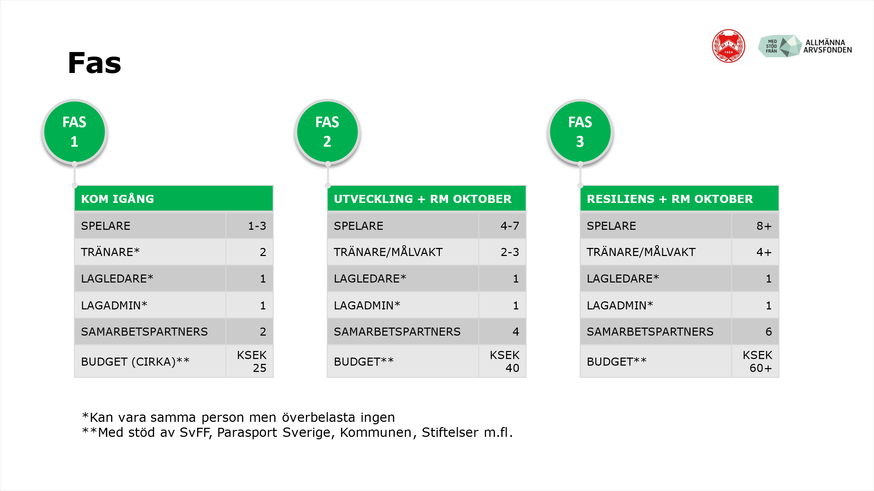
TYP | FRÅGA | ALTERNATIV | VÄLJ DITT SVAR | ANTECKNING
VAD: MEDLEMSKAP | Är eran förening medlem i...? | PARASPORT SVERIGE
 |  | SVENSKA FOTBOLLFÖRBUNDET (SvFF)
VEM: LEDARE | Har ni...? | LAGLEDARE/HUVUDANSVARIG |  | KAN VARA SAMMA PERSON
 |  | 1+ TRÄNARE
 |  | 1+ MÅLVAKT
 |  | SOCIALA MEDIER ANSVARIG
 |  | BRA KONTAKT MED KANSLIET
VEM: SPELARE | Hur många spelare har ni...? | SPELARANTAL
VAD: AKTIVITETER | Har ni...? | REGELBUNDEN TRÄNING
 |  | REGIONALT SAMARBETE
 |  | SOCIALA AKTIVITETER
 |  | LAG PÅ RIKSMÄSTERSKAPET (RM)
HUR: UTBILDNING | Har ledarna gått...? | SvFF TUPA
 |  | SvFF D ELLER HÖGRE
 |  | INTROKURS HOS PARASPORT SVERIGE
HUR: TRYGGHET | Har alla ledare…? | GILTIGT UTDRAG UR BELASTNINGSREGISTRET |  | SÖK PÅ 'TRYGG IDROTT' HOS RF FÖR INFO
HUR: SAMARBETE | Hur mycket samarbete har ni med...? | SvFF |  | SKALA: 1 = INGET; 5 = MYCKET
 |  | PARASPORT SVERIGE
 |  | UNGA MED SYNNEDSÄTTNING (US)
 |  | SYNSKADADES RIKSFÖRBUND (SRF)
 |  | KOMMUNEN
 |  | SYNREHABILITERING
 |  | RF-SISU
 |  | ANNAN IDROTTSFÖRENING FÖR SYNGRUPPEN
HUR: KOMMUNIKATION | Har ni...? | KALLELSESYSTEM
 |  | INTERN LAGCHATT DÄR ALLA ÄR MED
 |  | EXTERN SOCIALA MEDIER FÖR NYHETER
BUDGET: INTÄKTER | Har ni...? | MEDLEMSAVGIFT <300 SEK
 |  | STÖDFOND FÖR ATT SUBVENTIONERA AVGIFTEN
 |  | STÖD FRÅN ORGANISATIONER/STIFTELSER
 |  | SEPARAT PG-/BANKKONTO FÖR 5-A-SIDE
BUDGET: UTGIFTER | Har ni budgeterat för...? | PLANHYRA
 |  | MATERIAL (BOLLAR, MATCHSTÄLL OSV)
 |  | LEDARARVODE
 |  | RESESTÖD
 |  | SOCIALA AKTIVITETER
 |  | LAG PÅ RIKSMÄSTERSKAPET (RM)
SAMMANFATTNING | I vilken utvecklingsfas finns ni...? | KOM IGÅNG, UTVECKLING, RESILIENS |  | SE BILD NEDAN

